상품제안서
락앤락 텀블러 메트로킹820ml대용량(파우치+쇼핑백포함) | 상품코드: F33038

 |  |  |  |  |  |  | 02-412-0044 | www.easy1.co.kr
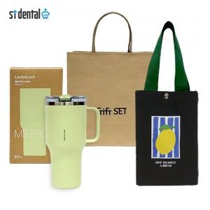

【상세/제작정보】 | <p><span style="background-color: rgb(255, 255, 255); color: rgb(51, 51, 51); font-family: &quot;Nanum Gothic&quot;, sans-serif;">*배송비 - 7,000원</span></p><span style="color: rgb(51, 51, 51); font-family: &quot;Nanum Gothic&quot;, sans-serif; background-color: rgb(255, 255, 255);">&nbsp;-1박스/15세트</span><br style="color: rgb(51, 51, 51); font-family: &quot;Nanum Gothic&quot;, sans-serif; background-color: rgb(255, 255, 255);"><br style="color: rgb(51, 51, 51); font-family: &quot;Nanum Gothic&quot;, sans-serif; background-color: rgb(255, 255, 255);"><p><span style="background-color: rgb(255, 255, 255); color: rgb(51, 51, 51); font-family: &quot;Nanum Gothic&quot;, sans-serif;">*쇼핑백 무료</span>&nbsp;</p><p><span style="background-color: rgb(255, 255, 255); color: rgb(51, 51, 51); font-family: &quot;Nanum Gothic&quot;, sans-serif;">&nbsp;</span></p><p><span style="background-color: rgb(255, 255, 255); color: rgb(51, 51, 51); font-family: &quot;Nanum Gothic&quot;, sans-serif;">*레이저100개 미만 50000원 부과세 별도</span></p>

【인쇄/포장옵션】 | 레이저 / 포장불가능

【공급단가】 | 수량 | 50~ | 100~ | 300~ | 500~ | 1,000~
*VAT별도 | 단가 | 33,000원 | 32,470원 | 31,680원 | 30,880원 | 30,360원

【상품 URL】 | https://easy1.co.kr:443/src/goods_detail.php?gdno=33038

